Octavos
Octavos de Final |  |  | Cuartos de Final
 | T | P
Uruguay | 2 | 1

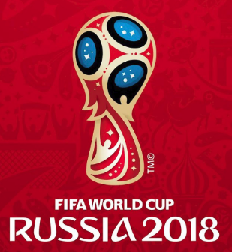
2018-06-30 |  |  | Uruguay
14:00:00
Portugal | 2 | 0

Francia | 3

2018-06-30 |  |  | Francia
10:00:00
Argentina | 1

Brasil | 2



2018-07-02 |  |  | Brasil
10:00:00
México | 0

Bélgica | 4

2018-07-02 |  |  | Bélgica
14:00:00
Japón | 1

España | 2 | 1


2018-07-01 |  |  | España
10:00:00
Rusia | 2 | 0

Croacia | 2

2018-07-01 |  |  | Croacia
14:00:00
Dinamarca | 0

Suecia | 3

2018-07-03 |  |  | Suecia
10:00:00
Suiza | 1

Colombia | 2

2018-07-03 |  |  | Colombia
14:00:00
Inglaterra | 1

